Sheet1
円に接する正多角形の面積と円の面積とを比較してまとめたい件 2022/1/9 まさのすけ

（背景）
 | ●國方家の２階の天井の模様
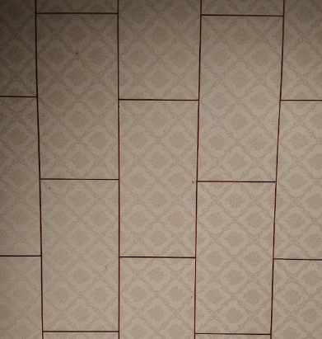

 | 寝ていると、こんなのが見える

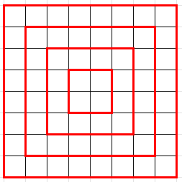

 | 中心を原点にして、正方形の対角線上にxy軸をとると、
 | 同心の正方形の面積はどのように増えるかな？ ということが気になった
y
x = 1

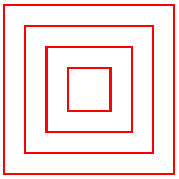
x = 2

x = 3

x
o
x = 4

 | それは大した話ではなくて、正方形の対角線の半分をxにしたときの
 | 正方形の面積を考えればいい→それは、xの２辺が等しい直角２等辺三角形の面積の４倍になる



x
 |  | という関数だった。つまり、この関数で増えていく。

面積は 2x^2

 | 対角線上ではなくて、辺の方向にxy軸をとったときの増え方も気になった
y

x = 1
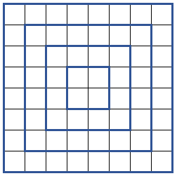
x = 2

x = 3

x
o
x = 4

 | こっちはもっと簡単で、辺の長さがxとした正方形の面積の４倍になる

 |  | という関数だった。
x
面積は 4x^2

 | ここで、上記２つを重ねて、さらに中心と半径が同じ円も重ねてみる
 | そして、xに対する面積の式を比較してみる

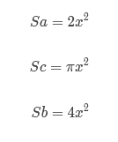

 | 大小関係を比較すると

 | 円周率（π）は約3.14なので、２と４の間にπがある 当たり前の結果になる

 | ３つの面積の式は、すべてx^2 を含んでいて、
 | 赤い正方形の係数”２”は「円に内接する正方形の円周率みたいなもの」と考えられる
 | 青い正方形の係数”４”は「円に外接する正方形の円周率みたいなもの」と考えられる

（研究課題）
 | そこで、正方形以外の正多角形で、この関係性がどうなっているんだろう
 | というのが気になっている

 | ・正３角形

 | ・正５角形

 | ・正６角形

 | 係数は、
 | 正方形のケースのように、整数ではでないと思うのだが、
 | 多角形の角が多くなるにつれて、係数がπに近づくはず

 | で、だいたい調べても「πに近づいて行ったね」ということがわかるだけ
 | もしれんが、まあ、そんなもんかも
以上

